F-家具
洛宁项目样板间软装供货-家具清单
序号 | 位置 | 名称 | 图片 | 合同清单外框尺寸（mm） |  |  | 材质 | 数量 | 单位 | 含税单价（元） | 含税总价（元） | 现场实际尺寸 | 备注
 |  |  |  | 长 | 宽 | 高
F-1 | 玄关 | 玄关柜 |  | 1300 | 300 | 900 | 实木框架+金属脚 | 1 | 件 | 4108 | 4108
F-2 | 起居室 | 多人沙发 |  | 3750 | 850 | 800 | 实木框架+皮革软包+金属脚 | 1 | 件 | 8790 | 8790
F-3 |  | 茶几 |  | 直径900*400/650*480*450 |  |  | 实木框架+金属+石材 | 1 | 组 | 4800 | 4800
F-4 |  | 单人沙发 | 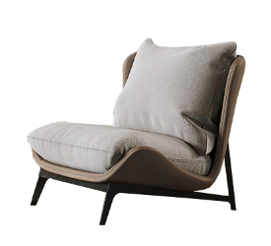 | 570 | 600 | 680 | 实木框架+布艺软包 | 1 | 件 | 2100 | 2100 | 570*630*740
F-5 |  | 墩 |  | 600 | 500 | 450 | 实木框架+布艺软包+混油 | 1 | 件 | 1790 | 1790
F-6 | 阳台 | 边几 |  | 直径600*H550 |  |  | 石材+金属 | 1 | 件 | 2307.4 | 2307.4 | 直径550*H540 | 现场测量尺寸与合同清单不一致，暂按合同清单单价*0.83计入 | 0.83
F-7 |  | 休闲沙发 |  | 650 | 780 | 700 | 藤编 | 1 | 件 | 1276.8 | 1276.8 | 650*750*700 | 现场测量尺寸与合同清单不一致，暂按合同清单单价*0.96计入 | 0.96
F-8 | 餐厅 | 餐椅 |  | 500 | 480 | 780 | 实木框架+皮革软包+金属脚套 | 4 | 件 | 1460 | 5840 | 500*560*920
F-9 | 品茶区 | 茶桌 |  | 1000 | 500 | 450 | 实木框架+玻璃 | 1 | 件 | 4400 | 4400
F-10 |  | 垫子 |  | 直径400*厚度80 |  |  | 布艺软包 | 2 | 件 | 510 | 1020 | 直径400*厚度100
F-11 | 主卧 | 床 | 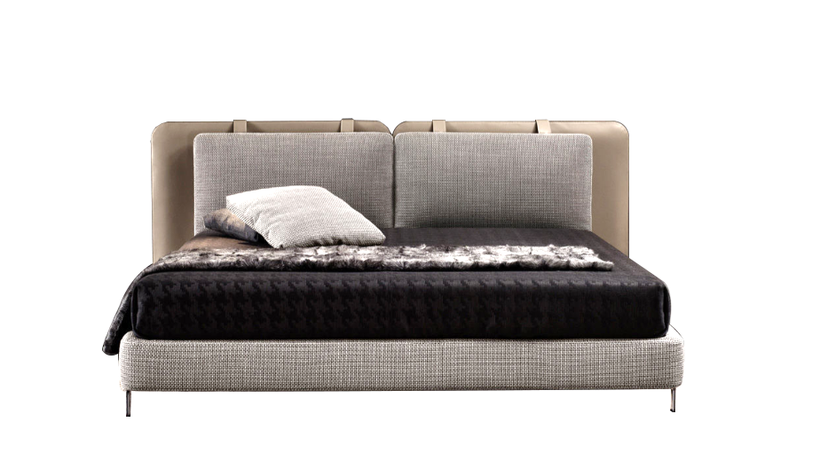 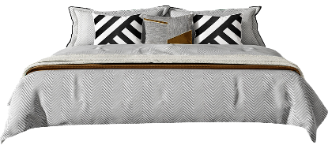 | 1800 | 2000 | 1150 | 实木框架+皮革软包 | 1 | 件 | 4290 | 4290 | 1800*2100*1160
F-12 |  | 床头柜 |  | 550 | 500 | 500 | 实木框架+石材+玻璃面 | 2 | 件 | 1650 | 3300
F-13 |  | 床尾柜 |  | 2300 | 450 | 750 | 实木框架+混油 | 1 | 组 | 4570 | 4570
F-14 |  | 墩 |  | 直径450*450 |  |  | 实木框架+布艺软包+金属 | 1 | 件 | 1298 | 1298
F-15 | 老人房 | 床 |  | 1500 | 1900 | 1150 | 实木框架+皮革软包 | 1 | 件 | 4057.2 | 4057.2 | 1500*1900*1060 | 现场测量尺寸与合同清单不一致，暂按合同清单单价*0.92计入 | 0.92
F-16 |  | 床头柜 |  | 450 | 400 | 500 | 实木框架+混油 | 2 | 件 | 1142.4 | 2284.8 | 430*400*500 | 现场测量尺寸与合同清单不一致，暂按合同清单单价*0.96计入 | 0.96
F-17 | 儿童房 | 床 | 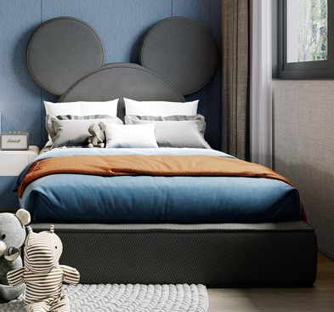 | 1200 | 2000 | 1150 | 实木框架+布艺软包 | 1 | 件 | 3780 | 3780 | 1200*2150*1350
F-18 |  | 桌子 |  | 1750 | 550 | 500 | 混油 | 1 | 件 | 4470 | 4470 | 1750(可移动)*550*770
F-19 |  | 椅子 |  | 530 | 550 | 730 | 实木框架+布艺软包 | 1 | 组 | 1284 | 1284 | 540*520*820 |  | 1.08
F-2 | 公区大厅 | 沙发 |  | 1500 | 450 | 450 | 布艺软包+金属脚 | 1 | 件 | 3620 | 3620
合计 |  |  |  |  |  |  |  | 26 | 元 |  | 69386.2
备注： | 1.含税固定综合单价应包括但不限于完成承包范围内所有工程的人工费、材料费、机械费（含进出场费用）、安装费、措施费、窝工费、水电费、垃圾清运费、材料检测检验费、规费（专项费用）、安全文明施工费、扬尘治理增加费、赶工措施、疫情增加费、管理费、利润、税金（增值税专用发票)、调试、验收、质保期服务、风险等一切与之相关的所需全部费用。 2.若对工程量清单存疑，请在招标文件约定的期限内提出，经招标人确认后补发此项清单。招标文件约定的期限内若无异议，本次工程量清单无论是否存在缺项、漏项、工程量偏差，均视为乙方已综合考虑在固定合同总价内。 3.软装综合单价中包含软装深化设计、软装采购、软装摆场及安装、软装运输、搬卸等所有费用。

L-灯具
洛宁项目样板间软装供货-灯具清单
序号 | 位置 | 名称 | 图片 | 外框尺寸（mm） |  | 材质 | 数量 | 单位 | 含税单价（元） | 含税总价（元） | 现场实际尺寸 | 备注
 |  |  |  | 长 | 宽
L-1 | 玄关 | 小吊灯 |  | 常规 |  | 金属+玻璃 | 1 | 组 | 390 | 390
L-2 | 起居室 | 吊灯 |  | 直径1000 |  | 金属+玻璃 | 1 | 组 | 1400 | 1400
L-3 |  | 落地灯 |  | 常规 |  | 金属 | 1 | 件 | 430 | 430
L-4 |  | 台灯 |  | 常规 |  | 金属+玻璃 | 1 | 件 | 340 | 340
L-5 | 餐厅 | 吊灯 |  | 长度1650 |  | 金属+玻璃 | 1 | 组 | 1019.7 | 1019.7 | 长度1640 | 现场测量尺寸与合同清单不一致，暂按合同清单单价*0.99计入 | 0.99
L-6 | 主卧 | 吊灯 |  | 直径850 |  | 金属+玻璃 | 1 | 组 | 2230 | 2230
L-7 |  | 台灯 |  | 常规 |  | 复合材质 | 1 | 件 | 530 | 530
L-8 |  | 小吊灯 | 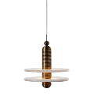 | 常规 |  | 复合材质 | 1 | 组 | 730 | 730
L-9 | 老人房 | 吊灯 |  | 直径700 |  | 金属+玻璃 | 1 | 组 | 1380 | 1380
L-10 |  | 小吊灯 |  | 常规 |  | 金属+玻璃 | 1 | 组 | 560 | 560
L-11 |  | 台灯 |  | 常规 |  | 复合材质 | 1 | 件 | 340 | 340
L-12 | 儿童房 | 吊灯 |  | 直径700 |  | 复合材质 | 1 | 件 | 1150 | 1150
L-13 |  | 台灯 |  | 常规 |  | 复合材质 | 1 | 件 | 610 | 610
L-1 | 公区大厅 | 吊灯 |  | 直径500、400、300 |  | 金属+玻璃 | 1 | 组 | 1760 | 1760
合计 |  |  |  |  |  |  | 14 | 元 |  | 12869.7
备注： | 1.含税固定综合单价应包括但不限于完成承包范围内所有工程的人工费、材料费、机械费（含进出场费用）、安装费、措施费、窝工费、水电费、垃圾清运费、材料检测检验费、规费（专项费用）、安全文明施工费、扬尘治理增加费、赶工措施、疫情增加费、管理费、利润、税金（增值税专用发票)、调试、验收、质保期服务、风险等一切与之相关的所需全部费用。 2.若对工程量清单存疑，请在招标文件约定的期限内提出，经招标人确认后补发此项清单。招标文件约定的期限内若无异议，本次工程量清单无论是否存在缺项、漏项、工程量偏差，均视为乙方已综合考虑在固定合同总价内。 3.软装综合单价中包含软装深化设计、软装采购、软装摆场及安装、软装运输、搬卸等所有费用。

W-窗帘
洛宁项目样板间软装供货-窗帘清单
序号 | 位置 | 名称 | 图片 | 宽度（mm） | 高度（mm） | 材质 | 数量 | 单位 | 含税单价（元） | 含税总价（元） | 现场实际尺寸 | 备注
W-1 | 客厅 | 窗帘 |  | 3400 | 2560 | 布+纱 | 1 | 组 | 2201.9 | 2201.9 | 3350*2520 | 现场测量尺寸与合同清单不一致，暂按合同清单单价*0.97计入 | 0.97
W-2 | 餐厅品茶区 | 卷帘 |  | 2830 | 2270 | 百叶帘 | 1 | 组 | 1530 | 1530 | 应现场样板间效果将安装方式改为内嵌。宽2830
W-3 | 主卧 | 窗帘 |  | 3360 | 2330 | 布+纱 | 1 | 组 | 2312.8 | 2312.8 | 3330*2300 | 现场测量尺寸与合同清单不一致，暂按合同清单单价*0.98计入 | 0.98
W-4 | 老人房 | 窗帘 |  | 2800 | 2650 | 布+纱 | 1 | 组 | 1969.1 | 1969.1 | 2740*2620 | 现场测量尺寸与合同清单不一致，暂按合同清单单价*0.97计入 | 0.97
W-5 | 儿童房 | 窗帘 | 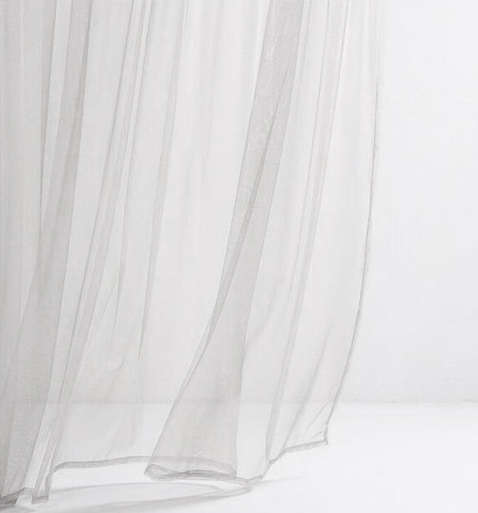 | 2660 | 2650 | 布+纱 | 1 | 组 | 1940.4 | 1940.4 | 2630*2640 | 现场测量尺寸与合同清单不一致，暂按合同清单单价*0.98计入 | 0.98
W-6 | 卫生间 | 卷帘 |  | 600 | 1370 | 百叶帘 | 1 | 组 | 438 | 438 | 470*1280 | 现场测量尺寸与合同清单不一致，暂按合同清单单价*0.73计入 | 0.73
W-7 | 厨房 | 卷帘 |  | 900 | 1365 | 百叶帘 | 1 | 组 | 607.5 | 607.5 | 780*1280 | 现场测量尺寸与合同清单不一致，暂按合同清单单价*0.81计入 | 0.81
合计 |  |  |  |  |  |  | 7 | 元 |  | 10999.7
备注： | 1.含税固定综合单价应包括但不限于完成承包范围内所有工程的人工费、材料费、机械费（含进出场费用）、安装费、措施费、窝工费、水电费、垃圾清运费、材料检测检验费、规费（专项费用）、安全文明施工费、扬尘治理增加费、赶工措施、疫情增加费、管理费、利润、税金（增值税专用发票)、调试、验收、质保期服务、风险等一切与之相关的所需全部费用。 2.若对工程量清单存疑，请在招标文件约定的期限内提出，经招标人确认后补发此项清单。招标文件约定的期限内若无异议，本次工程量清单无论是否存在缺项、漏项、工程量偏差，均视为乙方已综合考虑在固定合同总价内。 3.软装综合单价中包含软装深化设计、软装采购、软装摆场及安装、软装运输、搬卸等所有费用。

A--饰品
洛宁项目样板间软装供货-饰品清单
序号 | 位置 | 名称 | 图片 | 品牌 | 外框尺寸（mm） |  | 材质 | 数量 | 单位 | 含税单价（元） | 含税总价（元） | 现场实际尺寸
 |  |  |  |  | 长 | 高
A-1 | 玄关 | 台面饰品摆件 |  |  | 常规 |  | 复合材质 | 1 | 组 | 1096 | 1096
A-2 |  | 柜内饰品摆件 |  |  | 常规 |  | 复合材质 | 1 | 组 | 500 | 500
A-3 | 起居室 | 茶几摆件 |  |  | 常规 |  | 复合材质 | 1 | 组 | 720 | 720
A-4 |  | 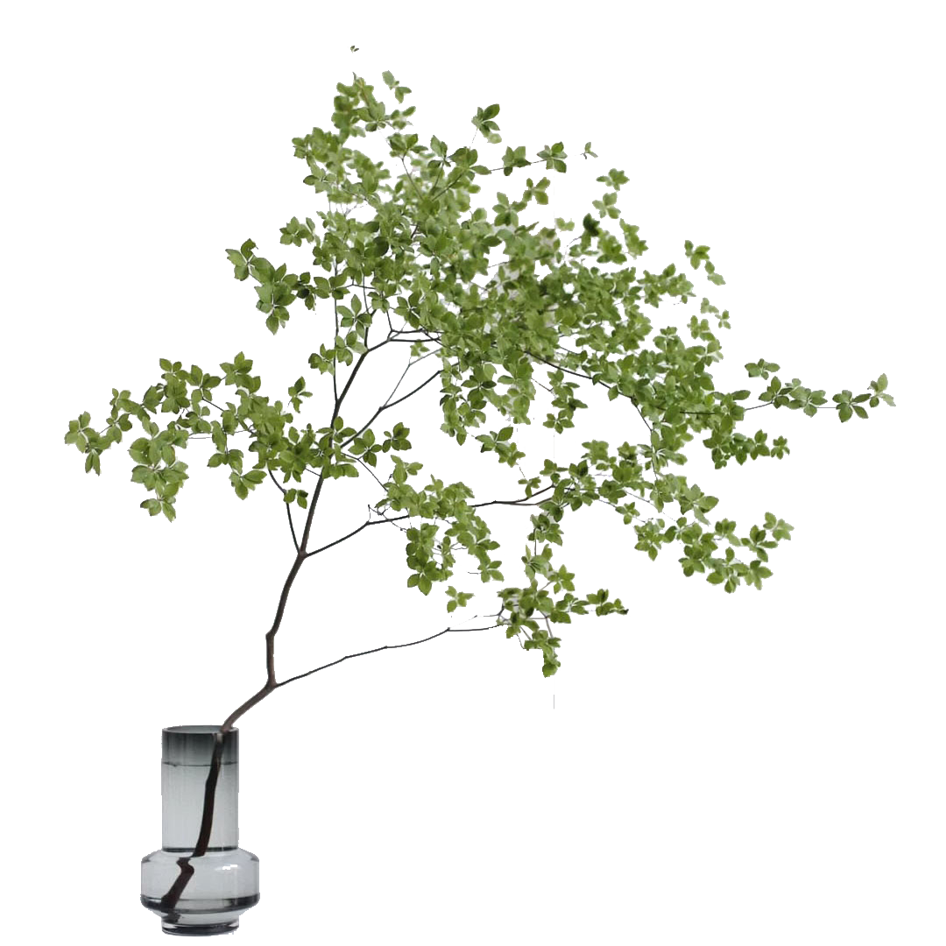 电视柜摆件 |  |  | 常规 |  | 复合材质 | 1 | 组 | 1480 | 1480
A-5 |  | 边几摆件 |  |  | 常规 |  | 复合材质 | 1 | 组 | 713 | 713
A-6 |  | 小雕塑摆件 |  |  | 常规 |  | 复合材质 | 1 | 组 | 636 | 636
A-7 | 阳台 | 柜子饰品摆件 |  |  | 常规 |  | 复合材质 | 0 | 组 | 690 | 0 | 取消
A-8 |  | 动感单车+饰品摆件 |  |  | 常规 |  | 复合材质 | 1 | 组 | 2650 | 2650
A-9 |  | 边几饰品摆件+绿植 |  |  | 常规 |  | 复合材质 | 1 | 组 | 1100 | 1100
A-10 | 餐厅 | 餐桌摆件 |  |  | 常规 |  | 复合材质 | 4 | 组 | 375 | 1500
A-11 |  | 餐桌花器+花艺 |  |  | 常规 |  | 复合材质 | 1 | 组 | 1595 | 1595
A-12 |  | 隔板饰品摆件 |  |  | 常规 |  | 复合材质 | 1 | 组 | 90 | 90
A-13 | 品茶区 | 茶台台面饰品摆件 |  |  | 常规 |  | 复合材质 | 1 | 组 | 690 | 690
A-14 |  | 茶水架饰品摆件 |  |  | 常规 |  | 复合材质 | 1 | 组 | 380 | 380
A-15 | 厨房 | 锅具 |  |  | 常规 |  | 复合材质 | 1 | 组 | 480 | 480
A-16 |  | 台面饰品摆件 |  |  | 常规 |  | 复合材质 | 1 | 组 | 355 | 355
A-17 |  | 台面饰品摆件 |  |  | 常规 |  | 复合材质 | 1 | 组 | 1450 | 1450
A-18 |  | 花器+花艺 |  |  | 常规 |  | 复合材质 | 1 | 组 | 490 | 490
A-19 | 主卧 | 床头柜饰品摆件 |  |  | 常规 |  | 复合材质 | 2 | 组 | 1090 | 2180
A-20 |  | 梳妆台饰品摆件 |  |  | 常规 |  | 复合材质 | 1 | 组 | 965 | 965
A-21 |  | 花器花艺 |  |  | 常规 |  | 复合材质 | 1 | 组 | 890 | 890
A-22 |  | 衣帽间饰品摆件 |  |  | 常规 |  | 复合材质 | 1 | 组 | 890 | 890
A-23 |  | 衣帽间饰品摆件 |  |  | 常规 |  | 复合材质 | 1 | 组 | 1098 | 1098
A-24 |  | 格子饰品摆件 |  |  | 常规 |  | 复合材质 | 1 | 组 | 450 | 450
A-25 | 卫生间 | 花器花艺+饰品摆件 |  |  | 常规 |  | 复合材质 | 1 | 组 | 590 | 590
A-26 |  | 饰品摆件 |  |  | 常规 |  | 复合材质 | 1 | 组 | 580 | 580
A-27 |  | 层板饰品摆件 |  |  | 常规 |  | 复合材质 | 1 | 组 | 440 | 440
A-28 | 老人房 | 床头柜饰品摆件 |  |  | 常规 |  | 复合材质 | 2 | 组 | 320 | 640
A-29 |  | 衣柜饰品摆件 |  |  | 常规 |  | 复合材质 | 1 | 组 | 1980 | 1980
A-30 |  | 隔板饰品摆件 |  |  | 常规 |  | 复合材质 | 1 | 组 | 1050 | 1050
A-31 | 生活阳台 | 饰品摆件 |  |  | 常规 |  | 复合材质 | 1 | 组 | 890 | 890
A-32 |  | 饰品摆件 |  |  | 常规 |  | 复合材质 | 1 | 组 | 260 | 260
A-33 | 儿童房 | 层板饰品摆件 |  |  | 常规 |  | 复合材质 | 1 | 组 | 330 | 330
A-34 |  | 书桌饰品摆件 |  |  | 常规 |  | 复合材质 | 1 | 组 | 885 | 885
总计 |  |  |  |  |  |  |  | 38 | 元 |  | 30043
备注： | 1.含税固定综合单价应包括但不限于完成承包范围内所有工程的人工费、材料费、机械费（含进出场费用）、安装费、措施费、窝工费、水电费、垃圾清运费、材料检测检验费、规费（专项费用）、安全文明施工费、扬尘治理增加费、赶工措施、疫情增加费、管理费、利润、税金（增值税专用发票)、调试、验收、质保期服务、风险等一切与之相关的所需全部费用。 2.若对工程量清单存疑，请在招标文件约定的期限内提出，经招标人确认后补发此项清单。招标文件约定的期限内若无异议，本次工程量清单无论是否存在缺项、漏项、工程量偏差，均视为乙方已综合考虑在固定合同总价内。 3.软装综合单价中包含软装深化设计、软装采购、软装摆场及安装、软装运输、搬卸等所有费用。

变更增加项
洛宁山水文苑样板间--变更增加项
序号 | 位置 | 名称 | 图片 | 外框尺寸（mm） |  |  | 材质 | 数量 | 单位 | 含税单价（元） | 含税总价（元） | 现场实际尺寸
 |  |  |  | 长 | 宽 | 高
A-1 | 阳台替换饰品 | 墙面绿植挂件 | 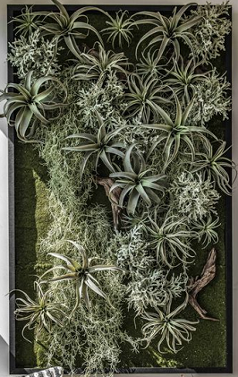 | 750*1300 |  |  | 复合材质 | 1 | 组 | 2350 | 2350 | 780*1340
A-2 |  | 落地盆栽绿植 | 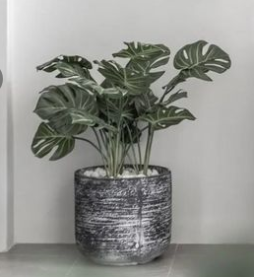 | 常规 |  |  | 复合材质 | 1 | 组 | 350 | 350
 | 主卧 | 主卧床垫 |  | 1730 | 1880 | 200 | 弹簧+海绵+棉布 | 1 | 组 | 1000 | 1000 | 1730*1880*230
 | 老人房 | 老人房床垫 |  | 1400 | 1800 | 230 | 弹簧+海绵+棉布 | 1 | 组 | 1000 | 1000 | 1400*1820*230
 | 儿童房 | 儿童房床垫 |  | 1200 | 2000 | 200 | 弹簧+海绵+棉布 | 1 | 组 | 800 | 800 | 1200*2000*210
总计 |  |  |  |  |  |  |  |  | 元 |  | 5500

